1回目
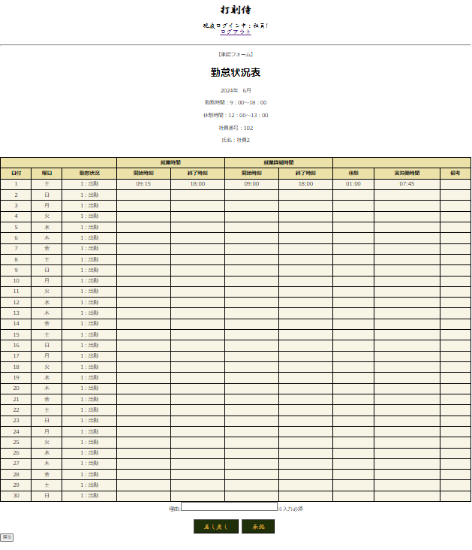
単体テストエビデンス
 | R100_申請一覧画面

ケース1 |  | PCイメージ OK

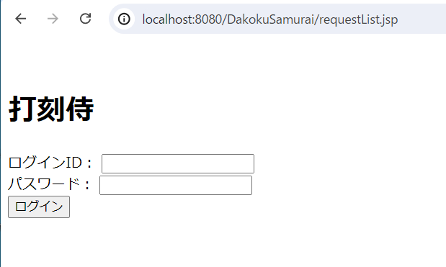

ケース2～22 |  | PCイメージ OK

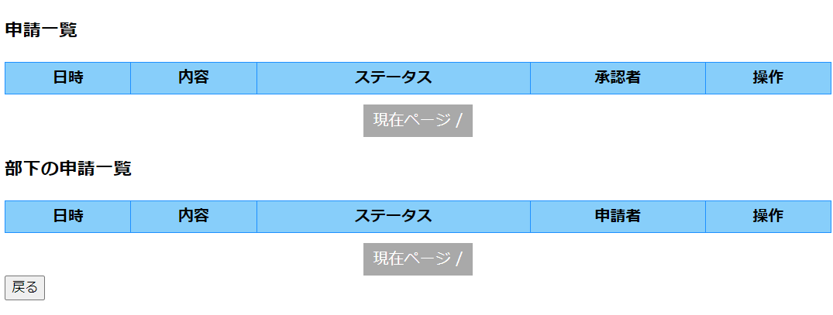

ケース23～56 |  | PCイメージ OK
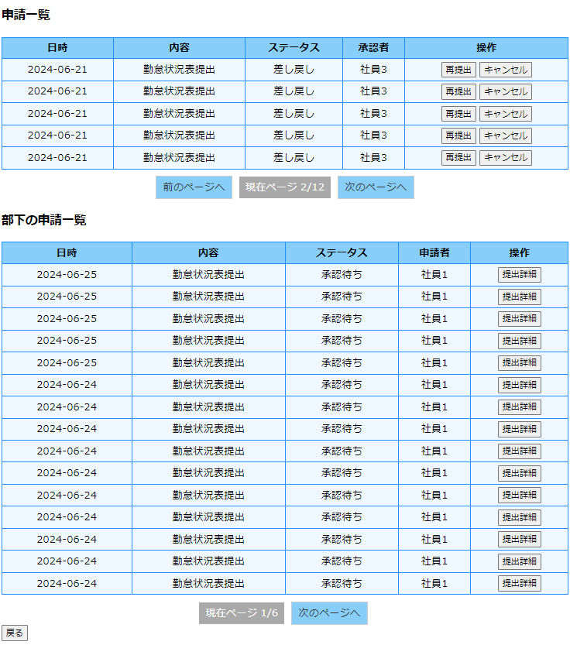

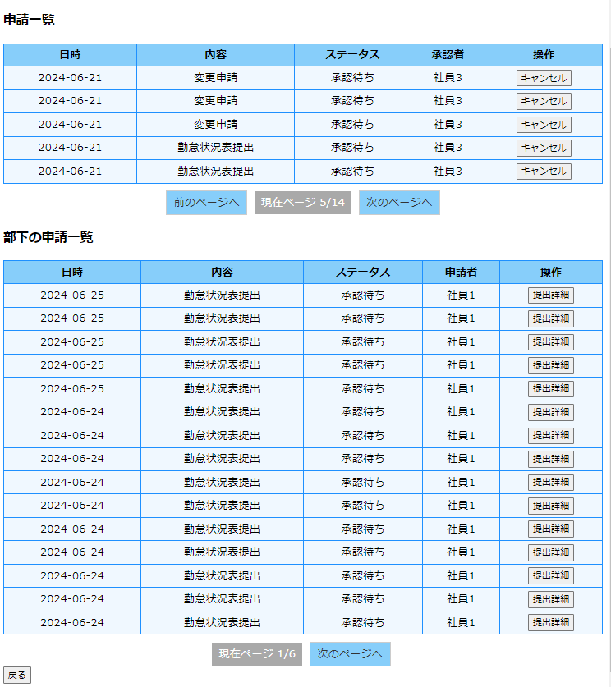

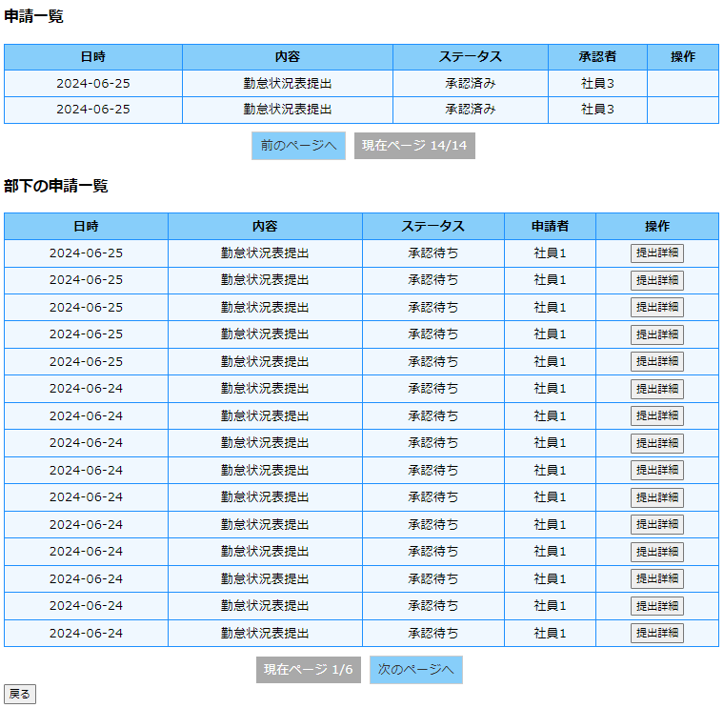

ケース57 |  | PCイメージ OK

 | 再提出ボタンをクリック
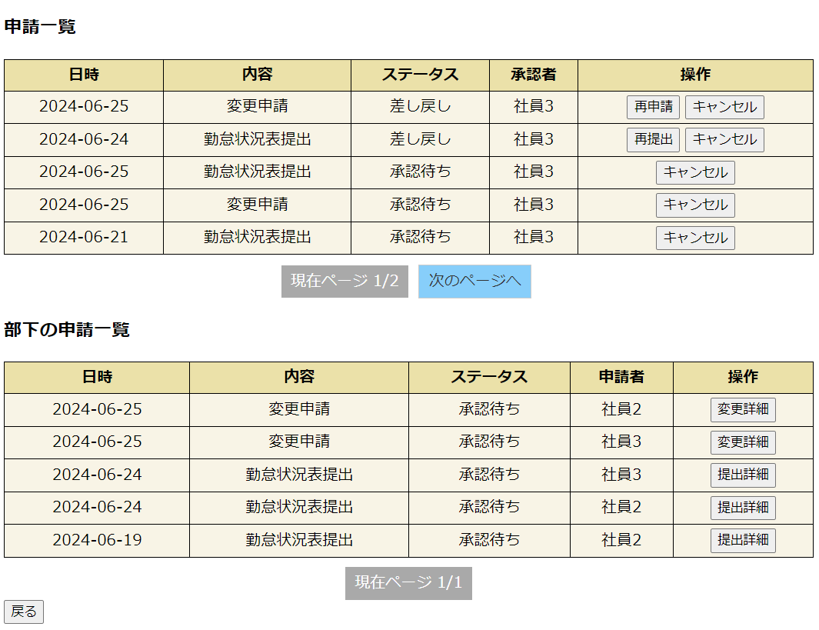

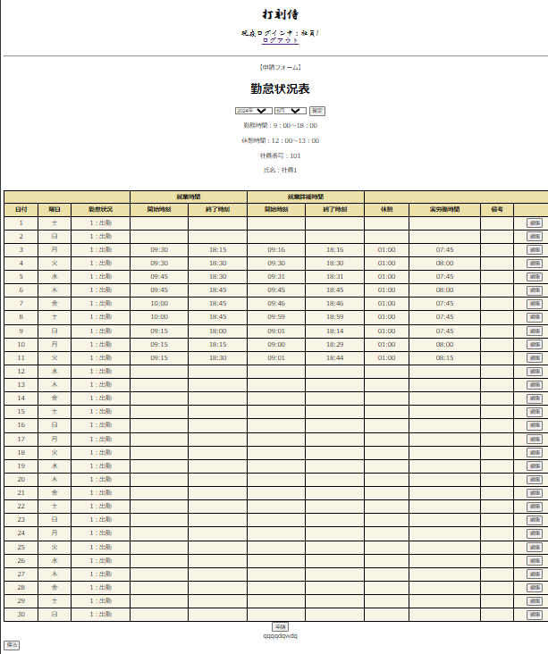

ケース59 |  | PCイメージ OK

 | 勤怠状況表 キャンセルボタンクリック ブラウザ画面

 | 勤怠状況表 キャンセルボタンクリック DB

 | 変更申請 キャンセルボタンクリック ブラウザ画面

 | 変更申請 キャンセルボタンクリック DB

ケース62 |  | PCイメージ OK

 | 提出詳細ボタンをクリック

